оптовые цены
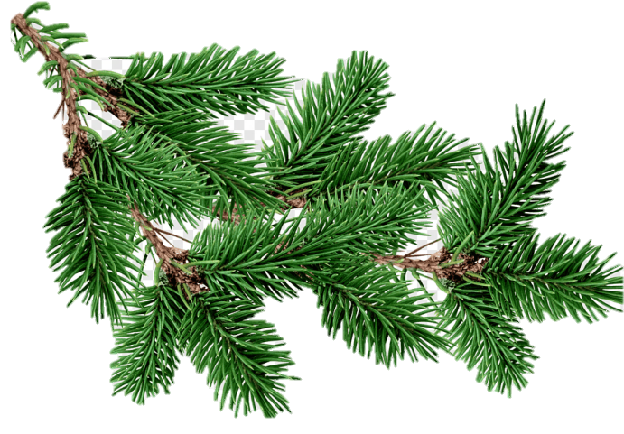
 | Индивидуальный предприниматель Дуканаускас Ю.А.
 | Адрес: 692527, Приморский край, г. Уссурийск, ул. Сергея Ушакова 8В, кв.42.
 | ИНН 010509658952 р/с 40802810520140000342, Банк : ФИЛИАЛ «ХАБАРОВСКИЙ» АО «АЛЬФА-БАНК». к/с 30101810800000000770 БИК 040813770
 | Контактный телефон: | 8-999-614-82-28
 | e-mail: | D89996148228@yandex.ru

 | Курс валюты | 0.072

Фото | Арктикул | Оптовая цена, юань | Оптовая цена, руб
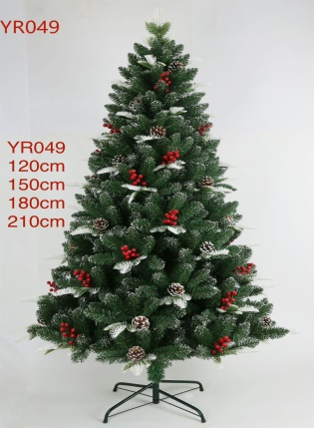 | YR049 120 см Ель искусственная 1 шт/уп | 120.0 | 1,667.0
 | YR049 150 см Ель искусственная 1 шт/уп | 174.0 | 2,417.0
 | YR049 180 см Ель искусственная 1 шт/уп | 270.0 | 3,750.0
 | YR049 210 см Ель искусственная 1 шт/уп | 372.0 | 5,167.0
 | YR049 240 см Ель искусственная 1 шт/уп | 504.0 | 7,000.0
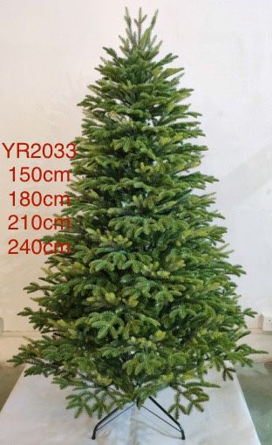 | YR2033 150 см Ель искусственная 1 шт/уп | 456.0 | 6,333.0
 | YR2033 180 см Ель искусственная 1 шт/уп | 576.0 | 8,000.0
 | YR2033 210 см Ель искусственная 1 шт/уп | 816.0 | 11,333.0
 | YR2033 240 см Ель искусственная 1 шт/уп | 1,140.0 | 15,833.0
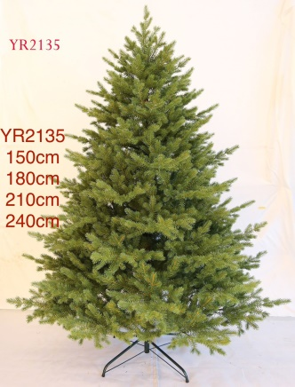 | YR2135 150 см Ель искусственная 1 шт/уп | 504.0 | 7,000.0
 | YR2135 180 см Ель искусственная 1 шт/уп | 660.0 | 9,167.0
 | YR2135 210 см Ель искусственная 1 шт/уп | 960.0 | 13,333.0
 | YR2135 240 см Ель искусственная 1 шт/уп | 1,500.0 | 20,833.0
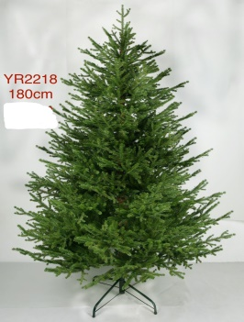 | YR2218 180 см Ель искусственная 1 шт/уп | 660.0 | 9,167.0
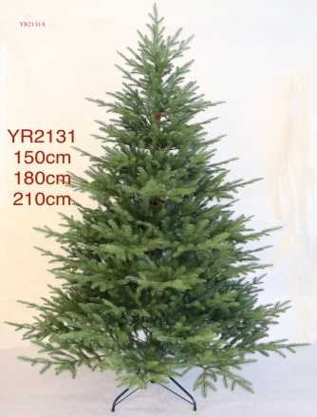 | YR2131 150 см Ель искусственная 1 шт/уп | 384.0 | 5,333.0
 | YR2131 180 см Ель искусственная 1 шт/уп | 540.0 | 7,500.0
 | YR2131 210 см Ель искусственная 1 шт/уп | 780.0 | 10,833.0
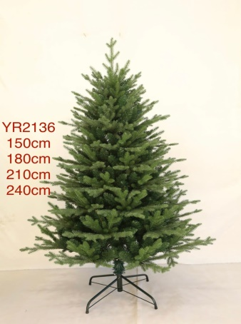 | YR2136 150 см Ель искусственная 1 шт/уп | 336.0 | 4,667.0
 | YR2136 180 см Ель искусственная 1 шт/уп | 438.0 | 6,083.0
 | YR2136 210 см Ель искусственная 1 шт/уп | 600.0 | 8,333.0
 | YR2136 240 см Ель искусственная 1 шт/уп | 900.0 | 12,500.0
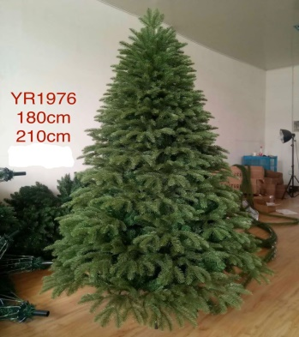 | YR1976 180 см Ель искусственная 1 шт/уп | 600.0 | 8,333.0
 | YR1976 210 см Ель искусственная 1 шт/уп | 840.0 | 11,667.0
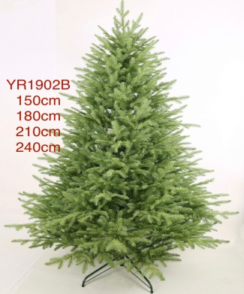 | YR1902В 150 см Ель искусственная 1 шт/уп | 516.0 | 7,167.0
 | YR1902В 180 см Ель искусственная 1 шт/уп | 744.0 | 10,333.0
 | YR1902В 210 см Ель искусственная 1 шт/уп | 1,080.0 | 15,000.0
 | YR1902В 240 см Ель искусственная 1 шт/уп | 1,440.0 | 20,000.0
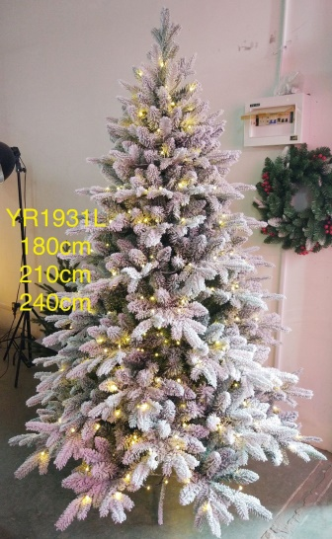 | YR1931L 180 см Ель искусственная 1 шт/уп | 780.0 | 10,833.0
 | YR1931L 210 см Ель искусственная 1 шт/уп | 1,020.0 | 14,167.0
 | YR1931L 240 см Ель искусственная 1 шт/уп | 1,200.0 | 16,667.0
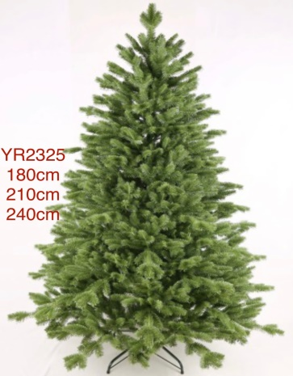 | YR2325 180 см Ель искусственная 1 шт/уп | 780.0 | 10,833.0
 | YR2325 210 см Ель искусственная 1 шт/уп | 1,140.0 | 15,833.0
 | YR2325 240 см Ель искусственная 1 шт/уп | 1,560.0 | 21,667.0
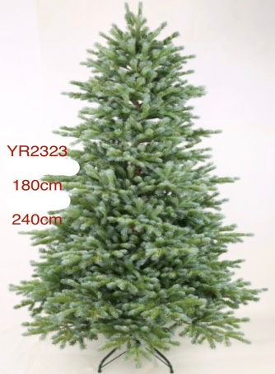 | YR2323 180 см Ель искусственная 1 шт/уп | 720.0 | 10,000.0
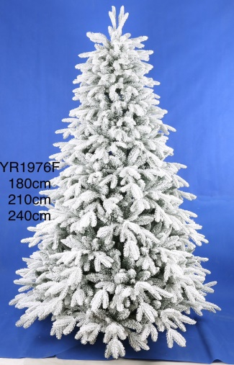 | YR1976F 180 см Ель искусственная 1 шт/уп | 744.0 | 10,333.0
 | YR1976F 210 см Ель искусственная 1 шт/уп | 936.0 | 13,000.0
 | YR1976F 240 см Ель искусственная 1 шт/уп | 1,440.0 | 20,000.0
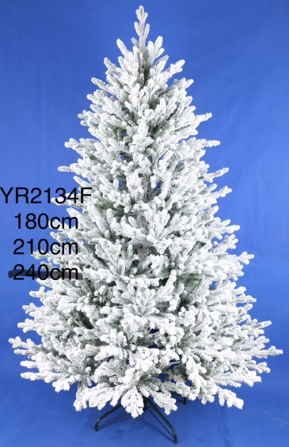 | YR2134F 180 см Ель искусственная 1 шт/уп | 708.0 | 9,833.0
 | YR2134F 210 см Ель искусственная 1 шт/уп | 984.0 | 13,667.0
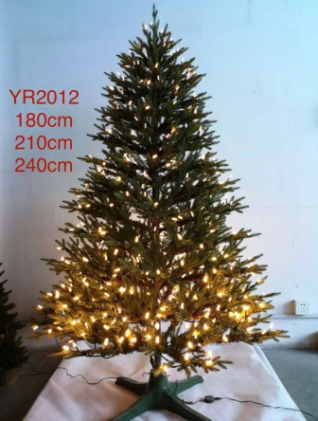 | YR2012 180 см Ель искусственная 1 шт/уп | 924.0 | 12,833.0
 | YR2012 210 см Ель искусственная 1 шт/уп | 1,272.0 | 17,667.0
 | YR2012 240 см Ель искусственная 1 шт/уп | 1,680.0 | 23,333.0
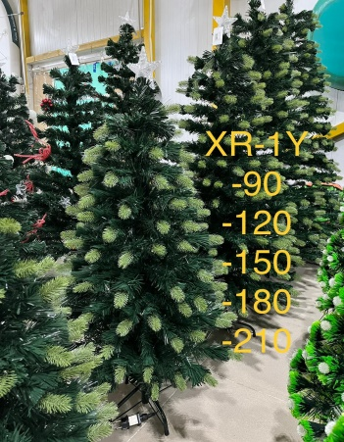 | XR-1Y-90cm Ель искусственная со светодиодами (9 ед. в комплекте) | 156.0 | 2,167.0
 | XR-1Y-120cm Ель искусственная со светодиодами (6 ед. в комплекте) | 192.0 | 2,667.0
 | XR-1Y-150cm Ель искусственная со светодиодами (6 ед. в комплекте) | 264.0 | 3,667.0
 | XR-1Y-180cm Ель искусственная со светодиодами (4 ед. в комплекте) | 300.0 | 4,167.0
 | XR-1Y-210cm Ель искусственная со светодиодами (4 ед. в комплекте) | 420.0 | 5,833.0
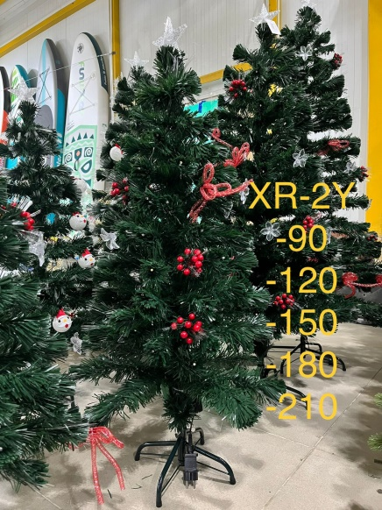 | XR-2Y-90cm Ель искусственная со светодиодами (9 ед. в комплекте) | 168.0 | 2,333.0
 | XR-2Y-120cm Ель искусственная со светодиодами (6 ед. в комплекте) | 204.0 | 2,833.0
 | XR-2Y-150cm Ель искусственная со светодиодами (6 ед. в комплекте) | 276.0 | 3,833.0
 | XR-2Y-180cm Ель искусственная со светодиодами (4 ед. в комплекте) | 318.0 | 4,417.0
 | XR-2Y-210cm Ель искусственная со светодиодами (4 ед. в комплекте) | 438.0 | 6,083.0
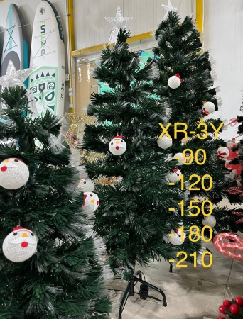 | XR-3Y-90cm Ель светодиодная со светящимися лампочками (9 ед. в комплекте) | 156.0 | 2,167.0
 | XR-3Y-120cm Ель светодиодная со светящимися лампочками (6 ед. в комплекте) | 198.0 | 2,750.0
 | XR-3Y-150cm Ель светодиодная со светящимися лампочками (6 ед. в комплекте) | 270.0 | 3,750.0
 | XR-3Y-180cm Ель светодиодная со светящимися лампочками (4 ед. в комплекте) | 312.0 | 4,333.0
 | XR-3Y-210cm Ель светодиодная со светящимися лампочками (4 ед. в комплекте) | 420.0 | 5,833.0
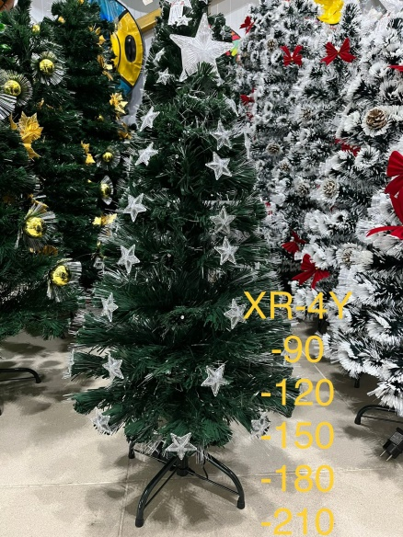 | XR-4Y-90cm Ель светодиодная со светящимися шарами и звездами (9 ед. в комплекте) | 144.0 | 2,000.0
 | XR-4Y-120cm Ель светодиодная со светящимися шарами и звездами (6 ед. в комплекте) | 174.0 | 2,417.0
 | XR-4Y-150cm Ель светодиодная со светящимися шарами и звездами (6 ед. в комплекте) | 240.0 | 3,333.0
 | XR-4Y-180cm Ель светодиодная со светящимися шарами и звездами (4 ед. в комплекте) | 288.0 | 4,000.0
 | XR-4Y-210cm Ель светодиодная со светящимися шарами и звездами (4 ед. в комплекте) | 408.0 | 5,667.0
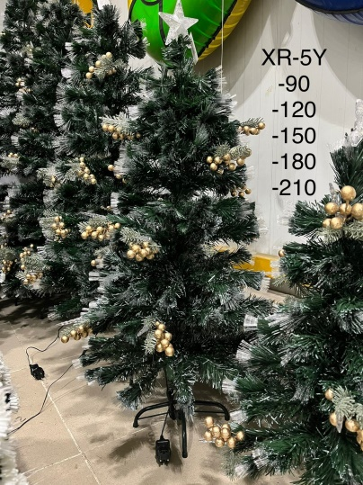 | XR-5Y-90cm Ель искусственная со светодиодами (9 ед. в комплекте) | 174.0 | 2,417.0
 | XR-5Y-120cm Ель искусственная со светодиодами (6 ед. в комплекте) | 210.0 | 2,917.0
 | XR-5Y-150cm Ель искусственная со светодиодами (6 ед. в комплекте) | 288.0 | 4,000.0
 | XR-5Y-180cm Ель искусственная со светодиодами (4 ед. в комплекте) | 330.0 | 4,583.0
 | XR-5Y-210cm Ель искусственная со светодиодами (4 ед. в комплекте) | 444.0 | 6,167.0
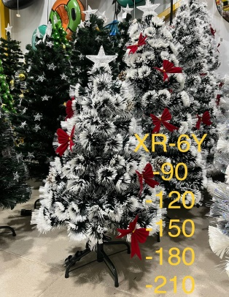 | XR-6Y-90cm Ель искусственная со светодиодами (9 ед. в комплекте) | 156.0 | 2,167.0
 | XR-6Y-120cm Ель искусственная со светодиодами (6 ед. в комплекте) | 192.0 | 2,667.0
 | XR-6Y-150cm Ель искусственная со светодиодами (6 ед. в комплекте) | 264.0 | 3,667.0
 | XR-6Y-180cm Ель искусственная со светодиодами (4 ед. в комплекте) | 318.0 | 4,417.0
 | XR-6Y-210cm Ель искусственная со светодиодами (4 ед. в комплекте) | 420.0 | 5,833.0
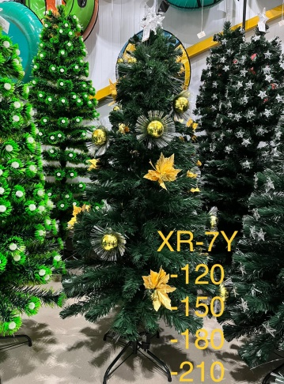 | XR-7Y-120cm Ель искусственная со светодиодами (6 ед. в комплекте) | 180.0 | 2,500.0
 | XR-7Y-150cm Ель искусственная со светодиодами (6 ед. в комплекте) | 252.0 | 3,500.0
 | XR-7Y-180cm Ель искусственная со светодиодами (4 ед. в комплекте) | 294.0 | 4,083.0
 | XR-7Y-210cm Ель искусственная со светодиодами (4 ед. в комплекте) | 396.0 | 5,500.0
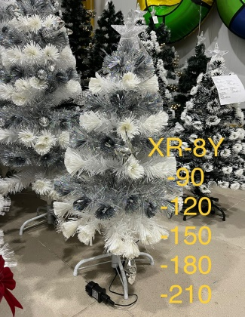 | XR-8Y-90cm Ель искусственная со светодиодами (9 ед. в комплекте) | 150.0 | 2,083.0
 | XR-8Y-120cm Ель искусственная со светодиодами (6 ед. в комплекте) | 180.0 | 2,500.0
 | XR-8Y-150cm Ель искусственная со светодиодами (6 ед. в комплекте) | 246.0 | 3,417.0
 | XR-8Y-180cm Ель искусственная со светодиодами (4 ед. в комплекте) | 294.0 | 4,083.0
 | XR-8Y-210cm Ель искусственная со светодиодами (4 ед. в комплекте) | 408.0 | 5,667.0
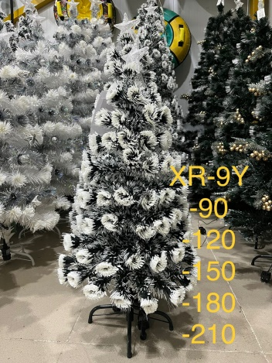 | XR-9Y-90cm Ель искусственная со светодиодами (9 ед. в комплекте) | 116.0 | 1,611.0
 | XR-9Y-120cm Ель искусственная со светодиодами (6 ед. в комплекте) | 162.0 | 2,250.0
 | XR-9Y-150cm Ель искусственная со светодиодами (6 ед. в комплекте) | 216.0 | 3,000.0
 | XR-9Y-180cm Ель искусственная со светодиодами (4 ед. в комплекте) | 264.0 | 3,667.0
 | XR-9Y-210cm Ель искусственная со светодиодами (4 ед. в комплекте) | 360.0 | 5,000.0
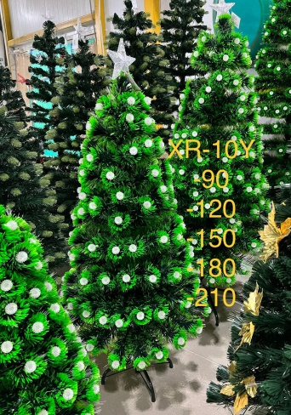 | XR-10Y-90cm Ель искусственная со светодиодами (9 ед. в комплекте) | 150.0 | 2,083.0
 | XR-10Y-120cm Ель искусственная со светодиодами (6 ед. в комплекте) | 186.0 | 2,583.0
 | XR-10Y-150cm Ель искусственная со светодиодами (6 ед. в комплекте) | 246.0 | 3,417.0
 | XR-10Y-180cm Ель искусственная со светодиодами (4 ед. в комплекте) | 288.0 | 4,000.0
 | XR-10Y-210cm Ель искусственная со светодиодами (4 ед. в комплекте) | 408.0 | 5,667.0

С уважением, |  | Дуканаускас Ю. А.

